Sheet1
 | Total Geral | Total de Até 14 anos | Até 14 anos |  |  | Total de 15 a 17 anos | 15 a 17 anos |  |  | Total de 18 a 19 anos | 18 a 19 anos |  |  |  | Total de 20 a 24 anos | 20 a 24 anos |  |  |  | Total de 25 a 29 anos | 25 a 29 anos |  |  |  | Total de 30 a 34 anos | 30 a 34 anos |  |  |  | Total de 35 a 39 anos | 35 a 39 anos |  |  |  | Total de 40 anos ou mais | 40 anos ou mais
Localidade da Escola |  |  | Estadual | Municipal | Privada |  | Estadual | Municipal | Privada |  | Federal | Estadual | Municipal | Privada |  | Federal | Estadual | Municipal | Privada |  | Federal | Estadual | Municipal | Privada |  | Federal | Estadual | Municipal | Privada |  | Federal | Estadual | Municipal | Privada |  | Federal | Estadual | Municipal | Privada
Salvador | 62,772 | 253 | 25 | 227 | 1 | 8,934 | 4,422 | 4,499 | 13 | 11,627 | 4 | 9,282 | 1,865 | 476 | 14,867 | 16 | 12,217 | 1,562 | 1,072 | 5,541 | 17 | 4,067 | 671 | 786 | 4,102 | 19 | 2,608 | 839 | 636 | 4,208 | 14 | 2,413 | 1,165 | 616 | 13,240 | 50 | 5,568 | 6,477 | 1,145

Faixa Etária |  | Dependência Administrativa

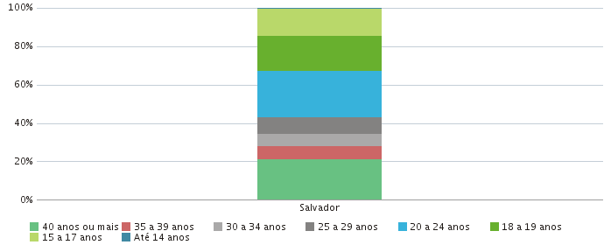 |  |  |  |  |  |  |  |  |  |  | 